상품제안서
[알로코리아] 20W 포켓 미니 고속충전 케이블 일체형 C타입 8핀 보조배터리 1008PD [10000mAh] | 상품코드: F31573

 |  |  |  |  |  |  | 02-412-0044 | www.easy1.co.kr
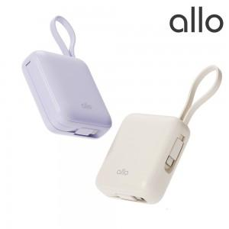

【상세/제작정보】

【인쇄/포장옵션】 | 레이저, 풀칼라 / 포장지포장

【공급단가】 | 수량 | 30~ | 50~ | 100~ | 300~ | 500~
*VAT별도 | 단가 | 25,300원 | 23,800원 | 22,800원 | 22,400원 | 22,000원

【상품 URL】 | http://www.easy1.co.kr/src/goods_detail.php?gdno=31573

